0302内战
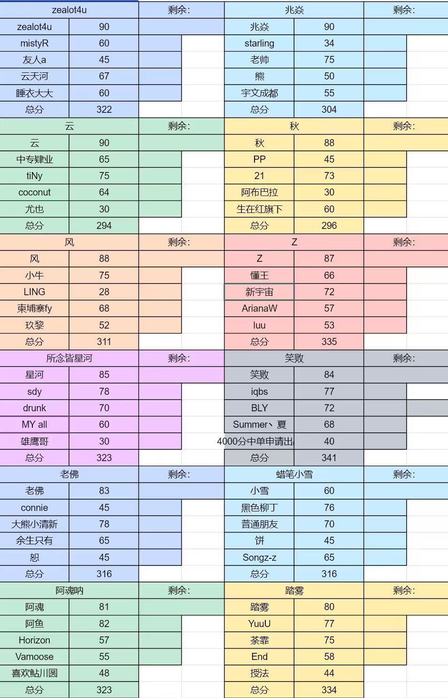
接龙序号 | 微信昵称（群） | 战力值 | 数字id | 参考分数 | 擅长位置 | 备注
 | #N/A | #N/A | #N/A | #N/A | #N/A |  |  |  |  |  |  |  | 秋
 | #N/A | #N/A | #N/A | #N/A | #N/A
 | #N/A | #N/A | #N/A | #N/A | #N/A |  |  |  |  |  |  |  | 第1组BO1 | 阿魂
 | #N/A | #N/A | #N/A | #N/A | #N/A
 | #N/A | #N/A | #N/A | #N/A | #N/A |  |  |  |  |  |  |  | 阿魂 | 12胜者BO1
 | #N/A | #N/A | #N/A | #N/A | #N/A |  |  |  |  |  |  |  |  |  | 阿魂
 | #N/A | #N/A | #N/A | #N/A | #N/A |  | 总分 | 0 | 总分 | 0 | 总分 | 0
 | #N/A | #N/A | #N/A | #N/A | #N/A
 | #N/A | #N/A | #N/A | #N/A | #N/A |  |  |  |  |  |  |  | Z
 | #N/A | #N/A | #N/A | #N/A | #N/A
 | #N/A | #N/A | #N/A | #N/A | #N/A |  |  |  |  |  |  |  | 第2组BO1 | 兆焱
 | #N/A | #N/A | #N/A | #N/A | #N/A
 | #N/A | #N/A | #N/A | #N/A | #N/A |  |  |  |  |  |  |  | 兆焱
 | #N/A | #N/A | #N/A | #N/A | #N/A |  | 总分 |  | 总分 | 0 | 总分 | 0
 | #N/A | #N/A | #N/A | #N/A | #N/A
 | #N/A | #N/A | #N/A | #N/A | #N/A |  |  |  |  |  |  |  | 星河
 | #N/A | #N/A | #N/A | #N/A | #N/A
 | #N/A | #N/A | #N/A | #N/A | #N/A |  |  |  |  |  |  |  | 第3组BO1 | 星河
 | #N/A | #N/A | #N/A | #N/A | #N/A
 | #N/A | #N/A | #N/A | #N/A | #N/A |  |  |  |  |  |  |  | 风 | 34胜者BO1
 | #N/A | #N/A | #N/A | #N/A | #N/A |  | 总分 | 0 | 总分 | 0 | 总分 | 0 |  |  | 星河
 | #N/A | #N/A | #N/A | #N/A | #N/A
 | #N/A | #N/A | #N/A | #N/A | #N/A
 | #N/A | #N/A | #N/A | #N/A | #N/A |  |  |  |  |  |  |  | 小雪
 | #N/A | #N/A | #N/A | #N/A | #N/A
 | #N/A | #N/A | #N/A | #N/A | #N/A |  |  |  |  |  |  |  | 第4组BO1 | 踏雾
 | #N/A | #N/A | #N/A | #N/A | #N/A |  |  |  |  |  |  |  |  |  |  | ➡️
 | #N/A | #N/A | #N/A | #N/A | #N/A |  | 总分 |  | 总分 | 0 | 总分 | 0 | 踏雾
 | #N/A | #N/A | #N/A | #N/A | #N/A
 | #N/A | #N/A | #N/A | #N/A | #N/A
 | #N/A | #N/A | #N/A | #N/A | #N/A |  |  |  |  |  |  |  | 笑败
 | #N/A | #N/A | #N/A | #N/A | #N/A
 | #N/A | #N/A | #N/A | #N/A | #N/A |  |  |  |  |  |  |  | 第3组BO1 | 笑败
 | #N/A | #N/A | #N/A | #N/A | #N/A
 | #N/A | #N/A | #N/A | #N/A | #N/A |  |  |  |  |  |  |  | 老佛 | 34胜者BO1
 | #N/A | #N/A | #N/A | #N/A | #N/A |  |  |  |  |  |  |  |  |  | zealot4u
 | #N/A | #N/A | #N/A | #N/A | #N/A
 | #N/A | #N/A | #N/A | #N/A | #N/A
 | #N/A | #N/A | #N/A | #N/A | #N/A |  |  |  |  |  |  |  | 云
 | #N/A | #N/A | #N/A | #N/A | #N/A
 |  |  |  |  |  |  |  |  |  |  |  |  | 第4组BO1 | zealot4u

 |  |  |  |  |  |  |  |  |  |  |  |  | zealot4u

 |  |  |  |  |  |  |  |  |  |  |  |  |  | 兆焱
 |  |  |  |  |  |  |  |  |  |  |  |  |  |  | 复活
 |  |  |  |  |  |  |  |  |  |  |  |  |  |  | 兆焱
 |  |  |  |  |  |  |  |  |  |  |  |  |  | 踏雾

 |  |  |  |  |  |  |  |  |  |  |  |  |  | 笑败

2.13内战
接龙序号 | 微信昵称（群） | 战力值 | 数字id | 参考分数 | 擅长位置 | 备注 | 必须保留金额：剩余人员×30 |  | 所有选手起拍价为30
2 | 一颗大白菜 | 75 | 186753076 | 7500 | 一,二,三 |  | 上帝 |  | 剩余： | 顶顶队 |  | 剩余： | 上帝
3 | Z | 63 | 104465635 | 6000 | 一,二 |  | 兆焱 | 0 | 0 | 精品陪 | 0 | 0
6 | jose | 59 | 1255409177 | 6200 | 三 |  | 赤夜紫雨 | 135 |  | oksven | 175 |  | 第1组BO1 |  | 小牛
1 | 笑败 | 84 | 106964785 | 8330 | 一 |  | 云天河 | 75 |  | 阿魂 | 105
22 | 哞哞 | 65 | 235611786 | 4300 | 二 |  | 小雪 | 70 |  | 心念 | 40 |  | 小牛 |  | 12胜者BO1
16 | 你也喜欢河马嘛 | 53 | 189497913 | 5300 | 一,二,三,四,五 |  | starling | 60 |  | luu | 30 |  |  |  |  | 小牛
18 | 王亚祈 | 55 | 417868870 | 5500 | 一,四,五 |  | 总分 | 340 |  | 总分 | 350
34 | 精品贵公子 | 83 | 0 | 8600 | 一,三 |  | 柬埔寨kk |  | 剩余： | 外面排队 |  | 剩余：
20 | 芋头芭乐脑袋 | 34 | 168661508 | 3400 | 四,五 |  | coconut | 0 | 0 | 宇文成都 | 0 | 0 | 顶顶队
24 | 雲天河 | 76 | 267719332 | 6500 | 二,四,五 |  | 笑败 | 180 |  | 辞 | 170 |  |  |  |  | 决赛BO1
40 | #N/A | #N/A | #N/A | #N/A | #N/A |  | Drunk | 95 |  | summer夏 | 135 |  | 第2组BO1 |  | 顶顶 |  |  | 冠军
29 | 风 | 50 | 178988576 | 5000 | 一,三 |  | funf | 40 |  | End | 30 |  |  |  |  |  |  | 小牛 | 牛哥
36 | #N/A | #N/A | #N/A | #N/A | #N/A |  | pp | 90 |  | 忧郁的苹果君 | 55 |  | 林三酒 |  |  |  |  |  | 星河
37 | #N/A | #N/A | #N/A | #N/A | #N/A |  | 总分 | 315 |  | 总分 | 390 |  |  |  |  |  | ➡️ |  | BLY
30 | 荼霏 | 75 | 137852652 | 6800 | 一,二,四,五 |  | 小虎队 |  | 剩余： | YuuU（天辉4） |  | 剩余： |  |  |  |  |  |  | fy
23 | 辞 | 88 | 417861014 | 8300 | 一,二 |  | 鑫宇神 | 0 | 0 | YuuU | 0 | 0 | 柬埔寨kk |  |  |  |  |  | 生在红旗下
27 | YuuU | 77 | 885588023 | 7000 | 一,二,三,四,五 |  | 猪 | 150 |  | G | 175
31 | 老K | 40 | 148343069 | 4000 | 二,四,五 |  | MBP | 150 |  | 踏雾 | 125 |  | 第3组BO1BO1 |  | 柬埔寨kk
19 | 21 | 75 | 277443592 | 6800 | 一 |  | 睡衣大大 | 30 |  | No | 35
33 | 杜麦尼 | 50 | 157424993 | 5000 | 一,二 |  | 花基 | 70 |  | ling | 30 |  | YuuU |  | 34胜者BO1
38 | #N/A | #N/A | #N/A | #N/A | #N/A |  | 总分 | 400 |  | 总分 | 365 |  |  |  |  | 柬埔寨kk |  | coconut
10 | 阿魂呐 | 81 | 138558413 | 7500 | 二 |  | 小牛 |  | 剩余： | 林三酒 |  | 剩余： |  |  |  |  |  | 笑败
13 | 赤夜紫雨 | 89 | 187933845 | 8100 | 一,三 |  | 牛哥 | 0 | 15 | 林三酒 | 0 | 0 |  |  |  |  |  | Drunk
35 | 宇文成都 | 55 | 136662507 | 5800 | 三,四 |  | 星河 | 150 |  | Z | 195 |  | 外面排队 |  |  |  |  | funf
11 | iceice | 45 | 0 | 5500 | 四,五 |  | BLY | 50 |  | iez | 90 |  |  |  |  |  |  | pp
12 | 秋 | 90 | 1004877057 | 9000 | 一,二,三,四 |  | fy | 100 |  | 21 | 30 |  | 第4组BO1BO1 |  | 小虎队
17 | 寥寥 | 40 | 158643480 | 4000 | 一,二,三,四,五 |  | 生在红旗下 | 50 |  | 玖黎 | 85
8 | 。。~ | 50 | 136537289 | 5000 | 一,二,三,四 |  | 总分 | 350 |  | 总分 | 400 |  | 小虎队 |  |  | 兆焱
28 | BLY | 72 | 323934704 | 6400 | 一 |  |  |  |  |  |  |  |  |  |  | 赤夜紫雨
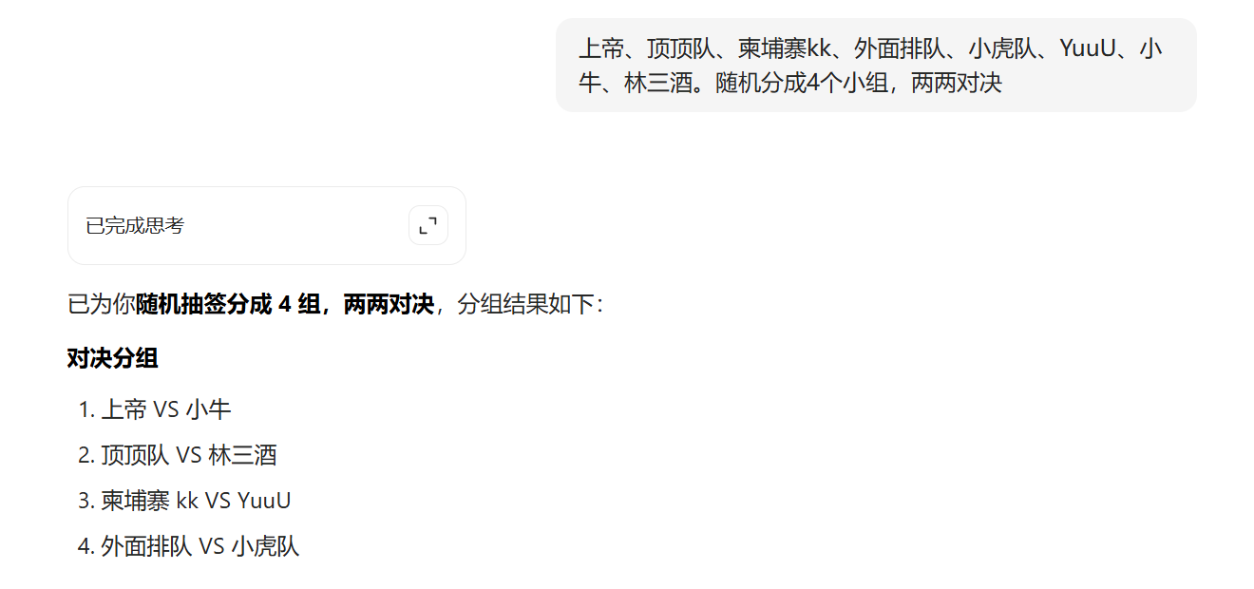
9 | starling | 34 | 400294058 | 4000 | 四,五 |  |  |  |  |  |  |  |  |  |  | 云天河
39 | #N/A | #N/A | #N/A | #N/A | #N/A |  |  |  |  |  |  |  |  | 败者组 | 上帝 | 小雪
5 | 蜡笔小雪 | 60 | 154029585 | 6000 | 三 |  |  |  |  |  |  |  |  |  |  | starling
26 | 小牛 | 75 | 1259908216 | 7500 | 二 |  |  |  |  |  |  |  |  |  | 败者12BO1 | 上帝
32 | 黑色柳丁 | 76 | 457383175 | 0 | 二
7 | 大蟑螂 | 87 | 341670770 | 9000 | 二 |  |  |  |  |  |  |  |  |  | 林三酒 | 老七老八BO1 |  | 💔
25 | iqbs | 77 | 383560624 | 7700 | 四,五,三 |  |  |  |  |  |  |  |  |  |  |  |  | 外面排队 | 宇文成都
4 | 军 | 45 | 77006306 | 4600 | 三,四 |  |  |  |  |  |  |  |  |  |  |  |  |  | 辞
15 | End | 58 | 354618808 | 6000 | 一,五 |  |  |  |  |  |  |  |  |  |  |  |  |  | summer夏
21 | 游牧骑兵 | 40 | 351772086 | 3000 | 三,四,五 |  |  |  |  |  |  |  |  |  | YuuU |  |  |  | End
14 | 小橙皮～ | 41 | 228914641 | 4600 | 四,五 |  |  |  |  |  |  |  |  |  |  |  |  |  | 忧郁的苹果君
 |  |  |  |  |  |  |  |  |  |  |  |  |  |  | 败者34BO1 | 外面排队

 |  |  |  |  |  |  |  |  |  |  |  |  |  |  | 外面排队

2.10内战
数字id | 游戏昵称 | 微信昵称（群） | 分数 | 战力值 | 擅长位置 | 内战冠军次数 | 自我介绍
 | Mu | 兆焱 | 9500 |  | 二 | ★★☆☆☆ | 上帝 | Z |  | 上帝 |  | 佛 |  | Z
289399762 |  | Z | 9000 |  | 二 | ☆☆☆☆☆ | 保雨派 | Z | 9000 | 兆焱 | 9500 | 精品陪 | 8400
381057664 | 所念皆星河 | 哎呀哎呀 | 8500 |  | 一,二 | ☆☆☆☆☆ | 温文尔雅 | 21 | 6800 | PP | 4620 | 车长老 | 7500 | BO1 | Z
 | 蒙面加菲猫 | 精品陪 | 8400 |  | 三 | ☆☆☆☆☆ |  | 柬埔寨fy | 6000 | 日月同错 | 7700 | 子熙 | 5800
106964785 | 笑败 | 笑败 | 8390 |  | 一 | ★★★☆☆ | 上帝小弟 | 恕 | 4900 | 心念（风九九） | 4700 | 你也喜欢河马嘛 | 5300 | 星河 | BO1
207704824 | 多睡一会吧/做个好梦吧 | y | 8300 |  | 一,二,三 | ☆☆☆☆☆ | 1号位3000 二号位300 | 绮怀. | 2000 | YYT | 4500 | 欢迎回来 | 3000 |  |  | 上帝
187933845 | 赤夜紫雨 | 赤夜紫雨 | 8100 |  | 一,三 | ☆☆☆☆☆ | 武痴 | 总分 | 28700 | 总分 | 31020 | 总分 | 30000
164613165 | 空识茄蓝 | 踏雾 | 8000 |  | 一 | ☆☆☆☆☆ |  | 笑败 |  | Mago |  | 星河 |  | 上帝
266088396 | 矮猪 | 狮子麒麟凤 | 8000 |  | 三,四,五 | ☆☆☆☆☆ | 长的算了也就算了，打的也这么算了。 | 笑败 | 8390 | Mago | 7700 | 哎呀哎呀 | 8500
383560624 | 琴葉葵 | iqbs | 7700 |  | 四,五,三 | ☆☆☆☆☆ | 笑败粉丝 | 狮子麒麟凤 | 8000 | y | 8300 | ^^ | 6800 | BO1 | 上帝 | BO1
136495866 | ll mago | Mago | 7700 |  | 二 | ☆☆☆☆☆ |  | winter | 4000 | luyaju | 4400 | jose | 6200 |  |  |  |  | 🏆
168741476 | 颾浪剑客 | 日月同错 | 7700 |  | 一,三,四,五 | ☆☆☆☆☆ | 颾浪剑客（笑败的刺客） | 普通朋友 | 6500 | 天命 | 6400 | 花基 | 4000 | 佛 |  |  |  | 笑败 | 笑败 | 8390
299025900 | 酸酸奶盐 | 车长老 | 7500 |  | 二 | ☆☆☆☆☆ | 不爱说话，单线程，听指挥 | 幺鸡 | 3800 | starling | 4000 | Anssha | 5000 |  |  |  |  |  | 狮子麒麟凤 | 8000
885588023 | 赫尔 | YuuU | 7000 |  | 一,二,三,四,五 | ☆☆☆☆☆ | ？ | 总分 | 30690 | 总分 | 30800 | 总分 | 30500 |  |  |  | ➡️ |  | winter | 4000
277443592 | 21 | 21 | 6800 |  | 一 | ☆☆☆☆☆ | 脚踢风仔的一号位（可爱水豚） | 赤夜紫雨 |  | 踏雾 |  |  |  | 笑败 |  |  |  |  | 普通朋友 | 6500
401464166 | Drunk | ^^ | 6800 |  | 一,二,三,四,五 | ☆☆☆☆☆ | 儒雅随和 | 赤夜紫雨 | 8100 | 踏雾 | 8000 |  |  |  |  |  |  |  | 幺鸡 | 3800
355328125 | Summer丶夏 | Summer丶夏 | 6649 |  | 三 | ★☆☆☆☆ | 新手3上路，听指挥。2可当中单癞皮狗，服从安排1、4、5也可打 | iqbs | 7700 | YuuU | 7000 |  |  | BO1 | 笑败
849019725 | Lesson 5 | 普通朋友 | 6500 |  | 二 | ☆☆☆☆☆ | 主2副1 | 洋芋 | 5900 | Summer丶夏 | 6649
 |  | 天命 | 6400 |  | 一 | ☆☆☆☆☆ |  | coconut | 5000 | 西红柿不炒蛋（决赛北冥雪） | 6400 |  |  | Mago | BO1
320347996 | daimon、X | 西红柿不炒蛋（决赛北冥雪） | 6400 |  | 二,四,五 | ☆☆☆☆☆ | 颾浪剑客好友，一般只打到晚上十点 | 茕茕白兔东奔西顾衣不如新人不如故 | 4500 | 小胖 | 2900 |  |  |  |  | 笑败
1255409177 | 修复了猛犸偶尔会空大 | jose | 6200 |  | 三 | ☆☆☆☆☆ | 没办法兄弟，我穷点没事，三号位是这样的，尽力了我的吧 | 总分 | 31200 | 总分 | 30949
122810642 | m1dong | 柬埔寨fy | 6000 |  | 一,二,三,四,五 | ☆☆☆☆☆ | 超级大稿子 |  |  |  |  |  |  | 赤夜紫雨
255882400 | 洋芋 | 洋芋 | 5900 |  | 四,五,三 | ☆☆☆☆☆ | 心态最好，没有之一，不接收反驳，Ps：三号位正在练，不太熟练
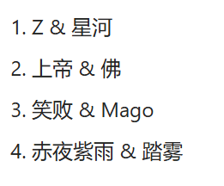
207370853 | 子熙六世 | 子熙 | 5800 |  | 一,二,三,四,五 | ☆☆☆☆☆ | 绝活海 |  |  |  |  |  |  | BO1 | 赤夜紫雨
189497913 | 你也喜欢河马嘛 | 你也喜欢河马嘛 | 5300 |  | 一,二,三,四,五 | ☆☆☆☆☆ | 新人求不虐
206673798 | eci eci eci | coconut | 5000 |  | 二,三,四 | ☆☆☆☆☆ | 温柔男人似海洋 |  |  |  |  |  |  | 踏雾
138862706 | Anssha | Anssha | 5000 |  | 三,四 | ☆☆☆☆☆ | 一万年没打了
140594695 | 黑山羊 | 恕 | 4900 |  | 二,四 | ★☆☆☆☆ | 啊吧啊吧、玻璃心
250268031 |  | 心念（风九九） | 4700 |  | 一 | ★★☆☆☆ | 低分C，保笑派
320479234 | 谁的猛犸叫珍珠 | PP | 4620 |  | 四,五 | ★☆☆☆☆ | 对你的爱就像屎拉裤兜里 沉甸甸的 只有我自己知道
283183148 | 茕茕白兔，东奔西顾 | 茕茕白兔东奔西顾衣不如新人不如故 | 4500 |  | 一,三,四,五 | ☆☆☆☆☆ | 最具人气的超新星狗头选手
174406634 | 白白白 | YYT | 4500 |  | 五 | ☆☆☆☆☆ | 分很水
228914641 | 小橙皮～ | luyaju | 4400 |  | 四,五 | ☆☆☆☆☆ | 笑败giegie十年铁粉
308829979 | FolwerD | 花基 | 4000 |  | 五 | ☆☆☆☆☆ | 一名勤奋上进的普通辅助玩家
481300375 | 若叶睦 mortis | winter | 4000 |  | 一,四,五 | ★☆☆☆☆ | 一号位练习生，辅助玩的更好可能5000分？号的分是朋友玩的（）
400294058 | starling | starling | 4000 |  | 四,五 | ☆☆☆☆☆
138720710 | LZS群青 | 幺鸡 | 3800 |  | 四 | ☆☆☆☆☆ | 不准欺负花基基
136825778 | 欢迎回来 | 欢迎回来 | 3000 |  | 四,五 | ☆☆☆☆☆ | 日常4、5，也可1可3
 | 小胖 | 小胖 | 2900 |  | 一 | ☆☆☆☆☆ | 心态好
283980530 | ling | 绮怀. | 2000 |  | 四,五,三,二,一 | ★★☆☆☆ | 躺狗（精品躺）

2.6内战
steam数字id | 游戏昵称 | 微信昵称 | 分数 | 擅长位置
106964785 | 笑败 | 笑败 | 8300 | 一 | 上帝队 |  | 阿鱼队 |  | 笑面佛队 |  | 风队
137306952 |  | Tourbillion | 8780 | 三 | 兆焱 | 9500 | Tourbillion | 8780 | 老佛 | 8500 | 风 | 8750
228914641 | 小橙皮～ | luyaju | 4400 | 四,五 | Summer丶夏 | 6649 | 21 | 6800 | 笑败 | 8300 | 雲天河 | 7000
143957438 |  | 鸭嘴兽 | 3500 | 三 | 懂王 | 5500 | 天命 | 6400 | 风六六 | 4000 | DouYin38036...... | 6000
400401267 |  | 懂王 | 5500 | 四,五 | nox | 5500 | luyaju | 4400 | 风九九 | 4700 | kaze | 4500
833682223 |  | DouYin38036...... | 6000 | 二 | 绮怀. | 2000 | 鸭嘴兽 | 3500 | 花基 | 4000 | 罪C | 3700
242392429 | 幻月病 | nox | 5500 | 五 | （总分：29149） |  | （总分：29880） |  | （总分：29950） |  | （总分：29500）
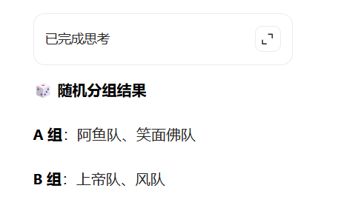
1248341912 | 想成为ame | 罪C | 3700 | 一
 | Mu | 兆焱 | 9500 | 二 |  |  |  |  | 2026.2.6【微雨杯·季前小内战】时间8点 模式cw |  |  |  | 赛程（一晚上解决，突出一个短平快）
352629086 |  | 风六六 | 4000 | 四 |  |  |  |  | 上帝队 |  | 阿鱼队 |  | 上帝队
267719332 |  | 雲天河 | 7000 | 二,四,五 |  |  |  |  | 兆焱 | 9500 | Tourbillion | 8780
277443592 | 21 | 21 | 6800 | 一 |  |  |  |  | Summer丶夏 | 6649 | 21 | 6800 | BO1 | 上帝队
250268031 |  | 风九九 | 4700 | 一 |  |  |  |  | 懂王 | 5500 | 天命 | 6400
339124546 | kaze | 笑败大神的粉丝 | 4500 | 五,四 |  |  |  |  | 心念 | 4700 | luyaju | 4400 | 风队 | BO1 | 🏆
355328125 | Summer丶夏 | Summer丶夏 | 6649 | 一,二,三,四,五 |  |  |  |  | 绮怀. | 2000 | 鸭嘴兽 | 3500 |  |  | 上帝队
 | - | 天命 | 6400 | 一 |  |  |  |  | 总分 | 28349 | 总分 | 29880
308829979 | FolwerD | 花基 | 4000 | 五 |  |  |  |  | 笑面佛队 |  | 风队
283980530 | ling | 绮怀. | 2000 | 四,五,三,二,一 |  |  |  |  | 老佛 | 8500 | 风 | 8750 | 阿鱼队
 |  | 老佛 | 8500 | 一 |  |  |  |  | 笑败 | 8300 | 雲天河 | 7000
 | - | 风 | 8750 | 一 |  |  |  |  | nox | 5500 | DouYin38036...... | 6000 | BO1 | 笑面佛队
 |  |  |  |  |  |  |  |  | 风六六 | 4000 | kaze | 4500
 |  |  |  |  |  |  |  |  | 花基 | 4000 | 罪C | 3700 | 笑面佛队
 |  |  |  |  |  |  |  |  | 总分 | 30300 | 总分 | 29950

